レイアウト
Peridot 204-206レイアウト（EXPO図面に電源の要否を記入）
図はEXPOのACDR Workshop Floorplan（Peridot 204-206、10/8 Sylvia転送）のPeridot部分。赤いPPは既存コンセント。A〜Cの色枠は電源の扱い（右の凡例）。国名プレートの席割りは配席表（児玉さん 修正案1005）による。準備一覧の「場所」の記号は下の凡例に対応。

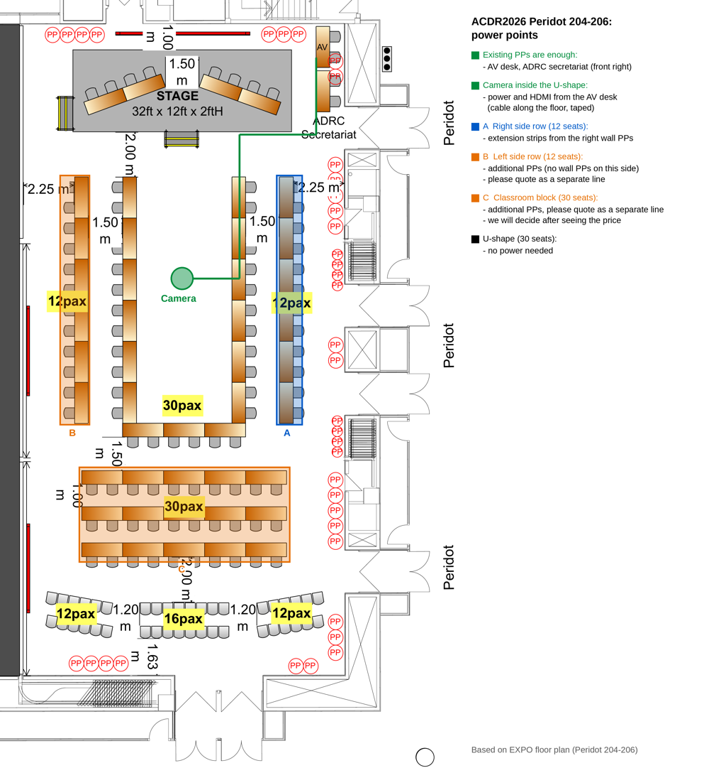
記号 | 場所 | 内容
A | U字（28席。図面は30席だが両脚の一番下は使わない。底は3卓） | メンバー国の団長、アドバイザー国、Singapore、ADRC。卓上マイク2席に1本
B | ステージ・前方卓・演台 | 左卓＝モデレーター（Day2はCo-Chairも）、右卓＝TS登壇者。演台はOpening・Closingは中央、それ以外はそで
C | 側面列（左12・右12） | 2人目の代表、パートナー機関、事務方。電源: 右は右壁から延長タップ、左は追加（見積次第）
D | 教室型（30席、5卓×3列） | リソース（内閣府、仙台市、JAXA、BRIN、Googleほか）。1列目に卓上マイク2本。電源は追加（見積次第）
E | シアター席（後方40席） | 29日はSEPDM 40名。一般参加者の席は不足（Sylviaと調整中）
F | AV卓（前方右） | PC 3台（Zoom用・進行スライド用・発表用）、スイッチャー。脇の既存コンセント
G | ADRC事務局（AV卓の隣、前方右2卓） | ADRC職員。脇の既存コンセント
H | 受付（Peridot前） | 藤中・田中
I | カメラ位置（U字の内側） | 三脚。HDMIと電源はAV卓（前方右）から床に這わせてテープ固定。経路で約12m、手持ちの10mでは足りない見込みで業者と確認
J | 事務局部屋（Tourmaline 207） | 荷物・配布物・プリンター

